RECTIFICADOR_CARBB
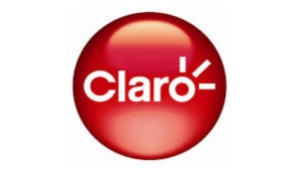 | REPORTE FOTOGRÁFICO - Sistema Rectificador,Cargador y Banco de Baterias
Nombre de la Estacion: | ENTRADA_ROMA
Nombre de Localidad: | NUEVO IMPERIAL
Fecha: | 18/04/2026 - 18/04/2026
Direccion: | CP MENOR PUEBLO NUEVO DE CONTA MZ R1 LT 6
ID site: | LI5532
CRQ: | CRQ000000053558
Sticker Año mantenimiento |  |  | Letrero de Localidad beneficiaria o GPS
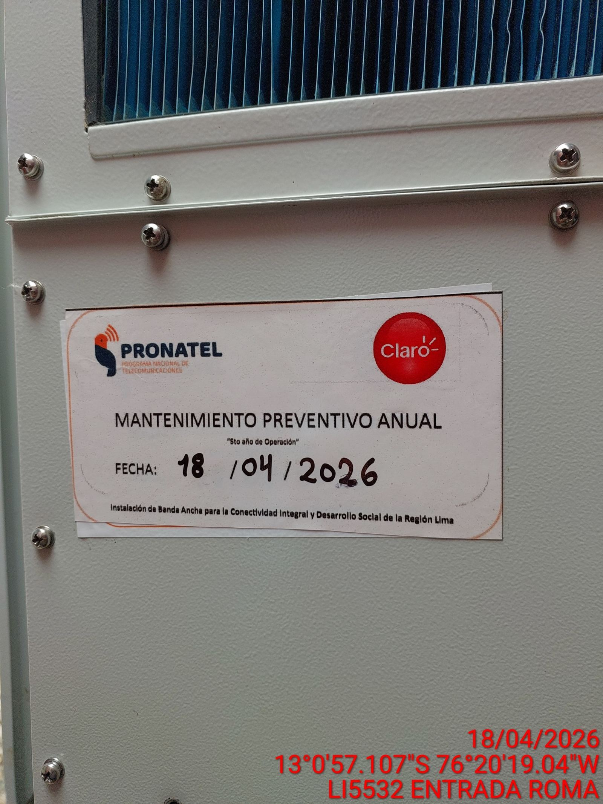 |  |  | 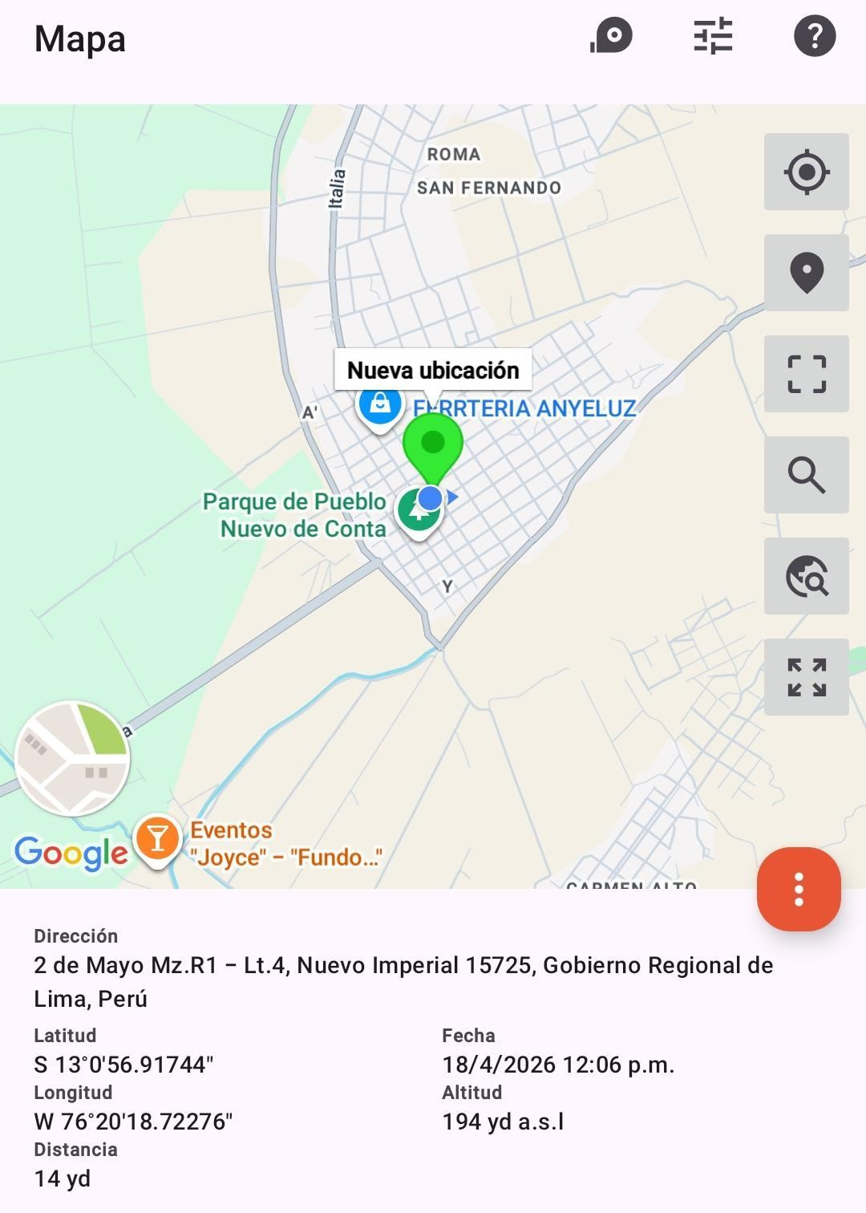

VERIFICACIÓN DE PARÁMETRO DE OPERACIÓN : VOLTAJE(V)
ANTES |  | DURANTE |  | DESPUES
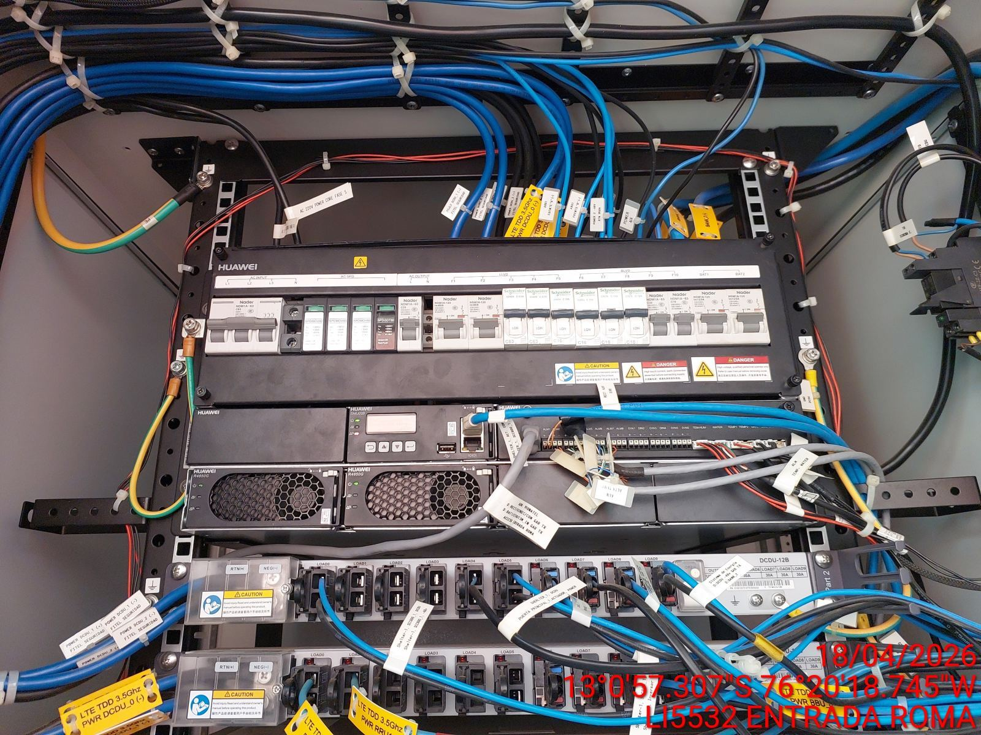 |  | 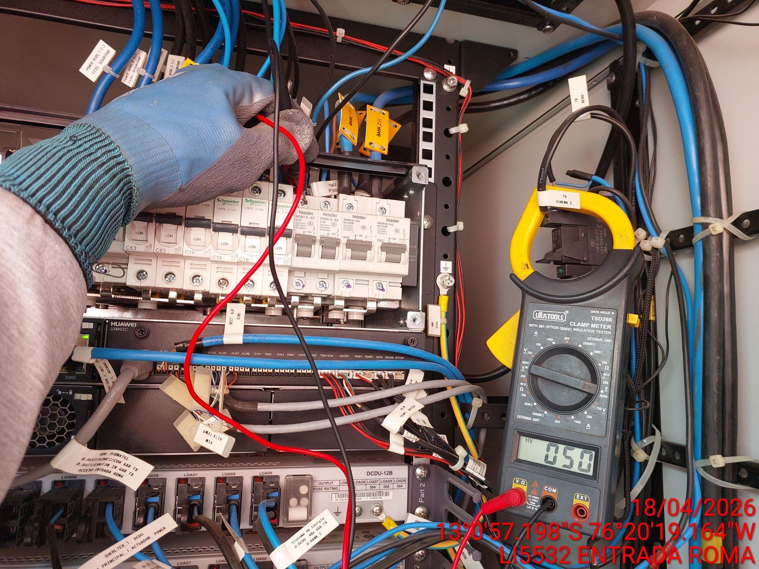 |  | 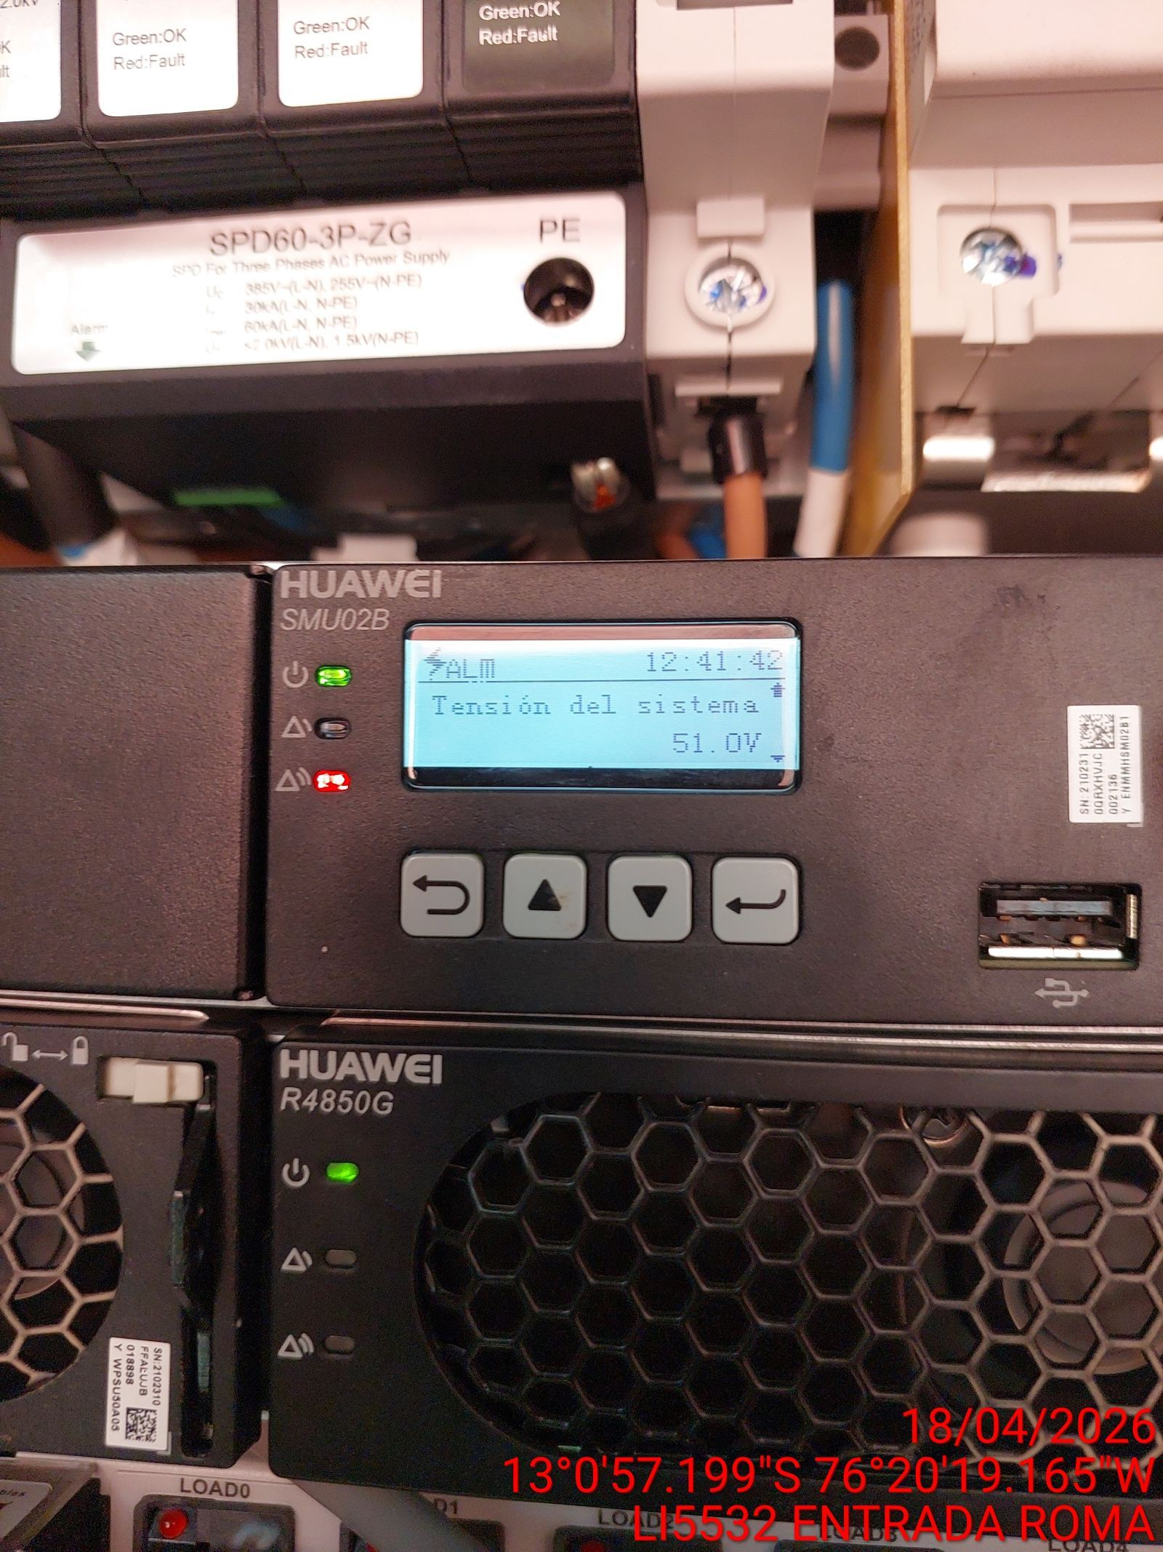

LIMPIEZA TÉCNICA DE COMPONENTES
ANTES |  | DURANTE |  | DESPUES
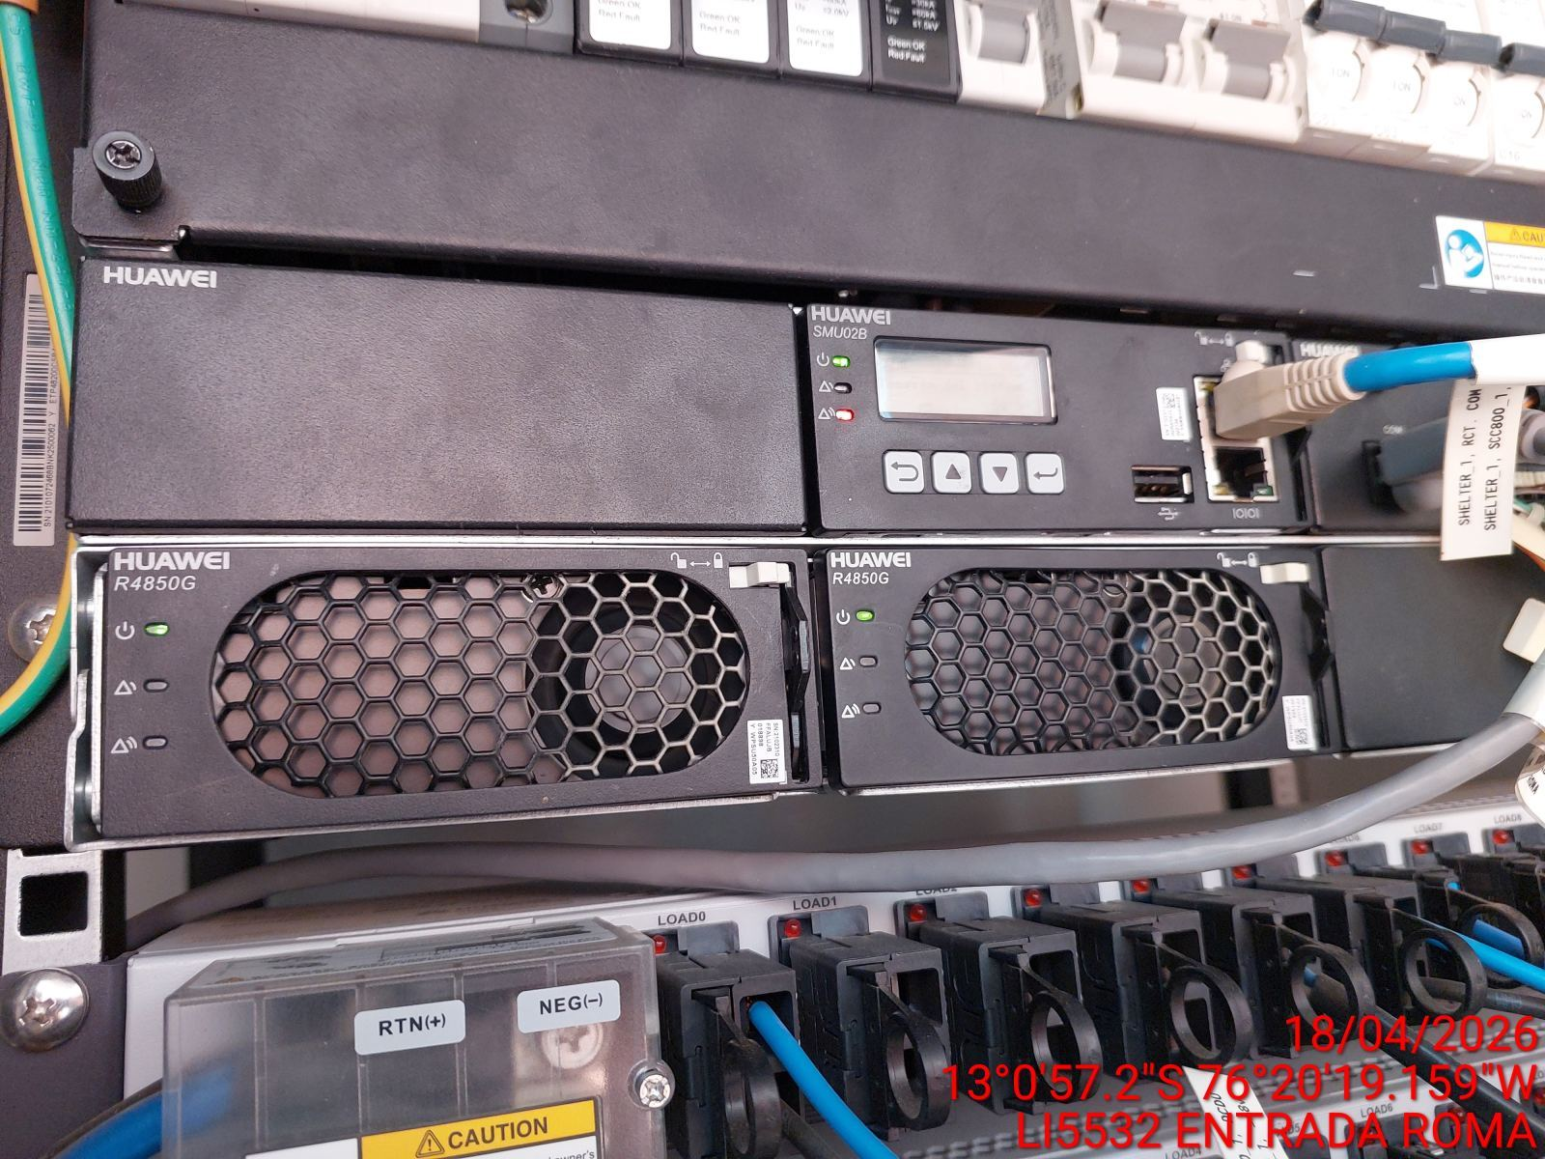 |  | 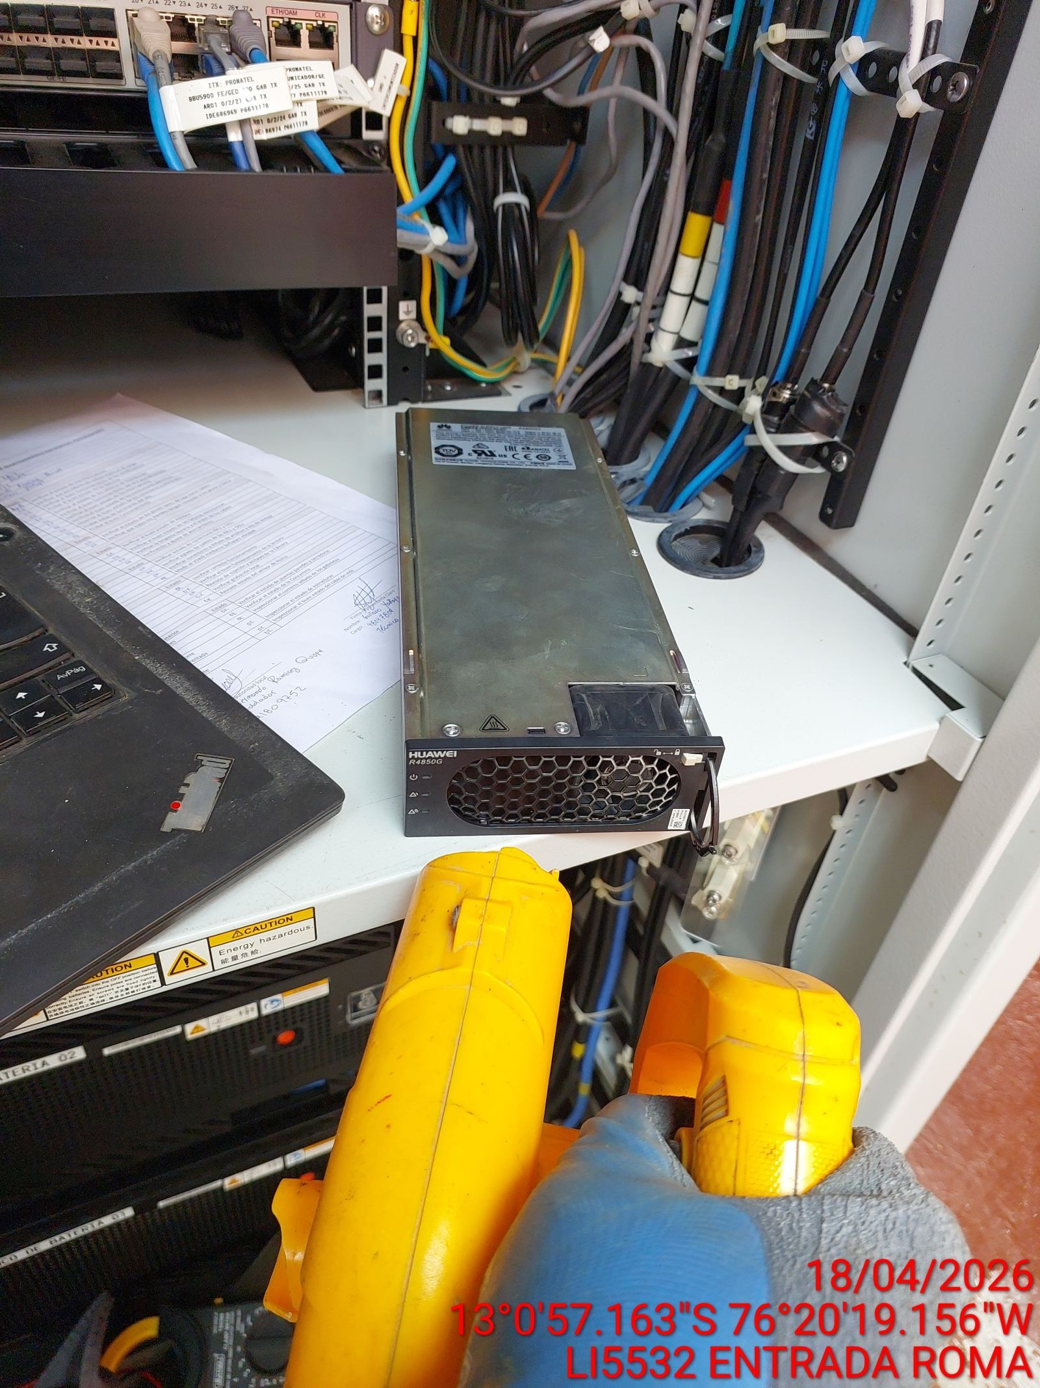 |  | 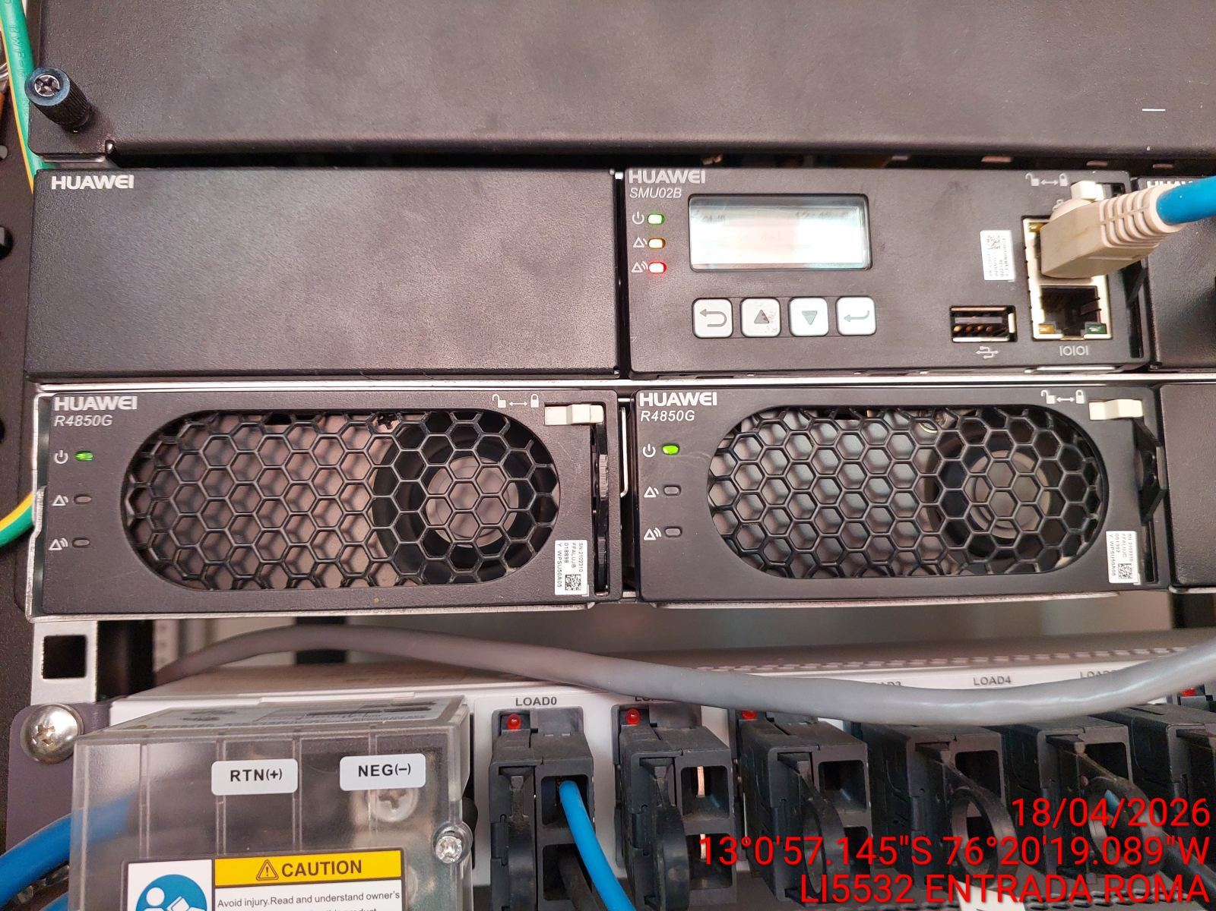

PRUEBA DE ALARMAS DE BATERIAS
ANTES |  | DURANTE |  | DESPUES
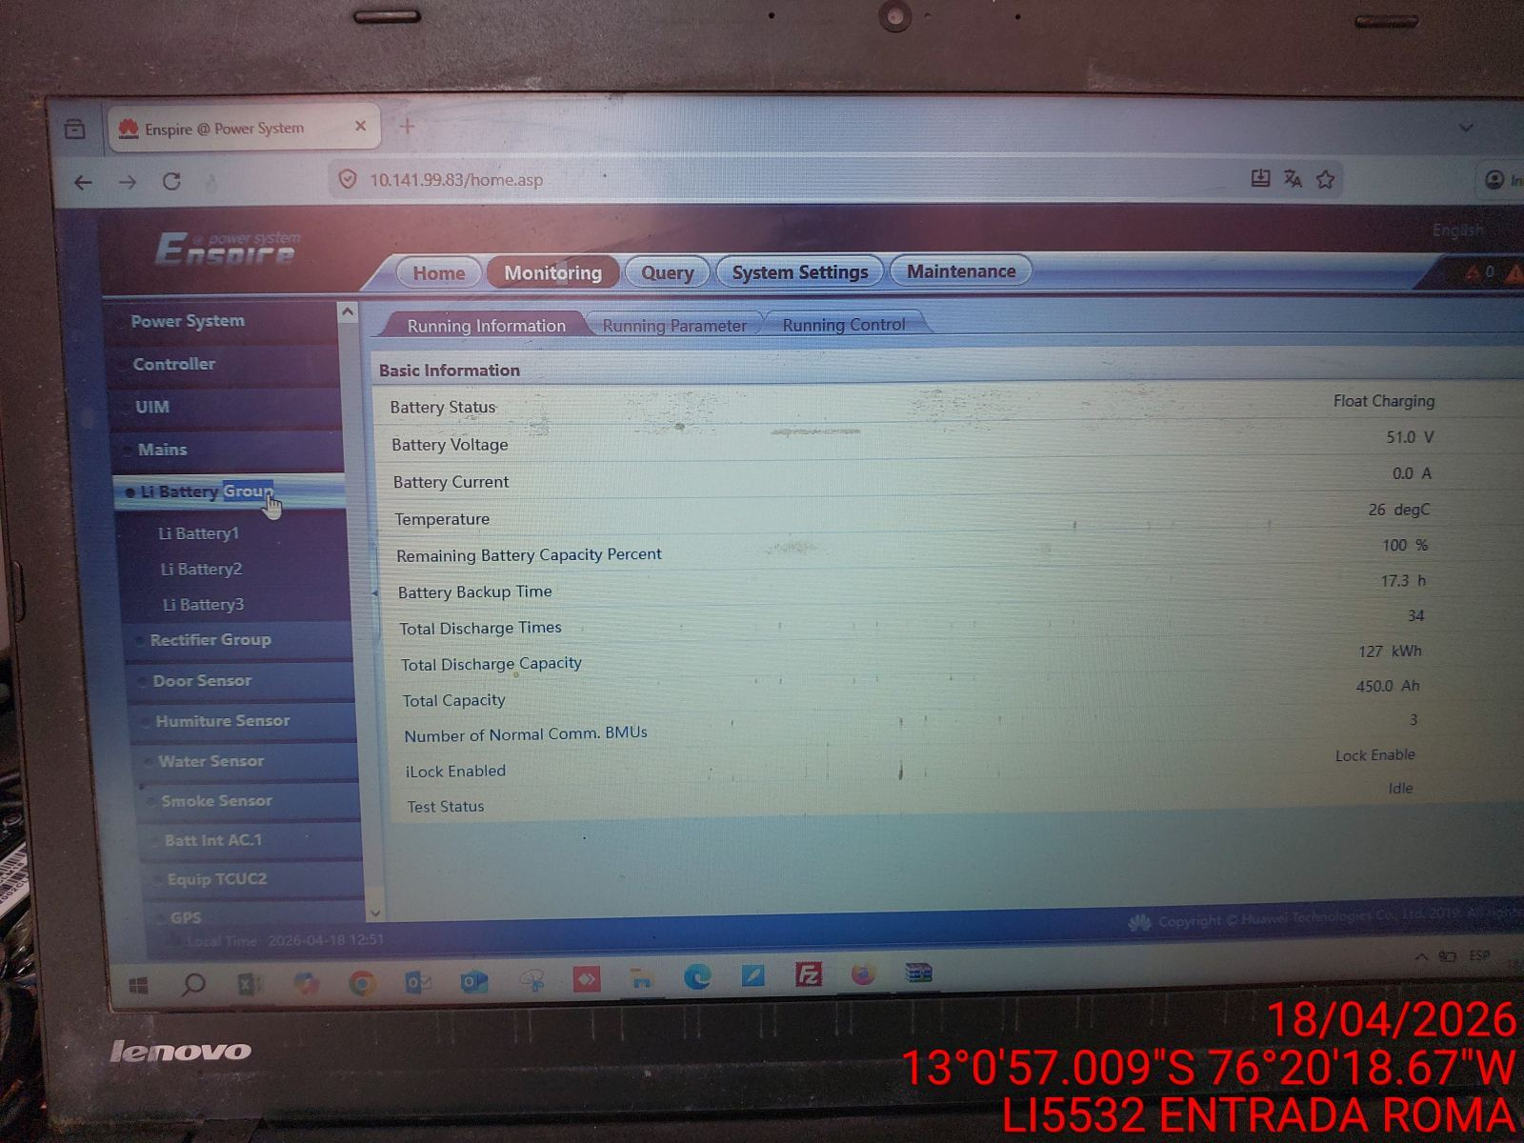 |  | 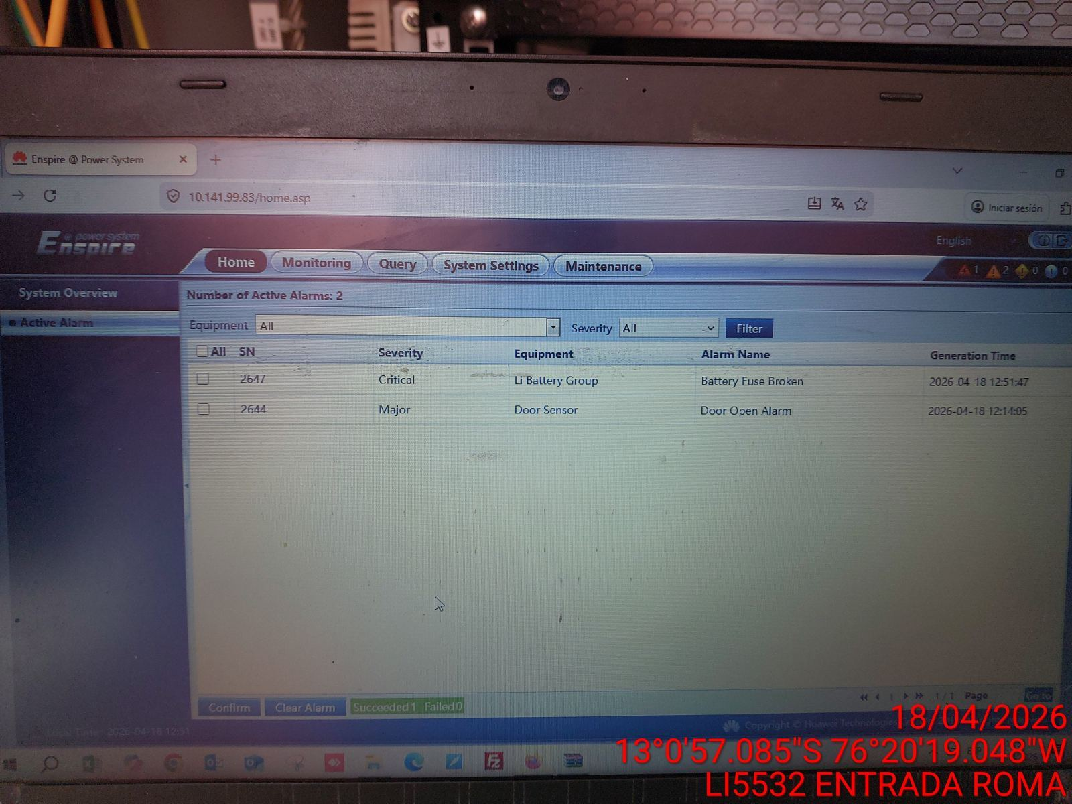 |  | 